상품제안서
베온 오브제 탁상용 무선 선풍기 | 상품코드: F32748

 |  |  |  |  |  |  | 02-412-0044 | www.easy1.co.kr
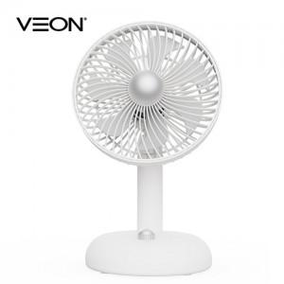

【상세/제작정보】 | 입수량 18ea / 7000원vat별도

【인쇄/포장옵션】 | 레이저 / 개별종이케이스

【공급단가】 | 수량 | 50~ | 100~ | 300~ | 500~ | 1,000~
*VAT별도 | 단가 | 15,600원 | 15,340원 | 14,950원 | 14,690원 | 14,300원

【상품 URL】 | https://easy1.co.kr:443/src/goods_detail.php?gdno=32748

